EVALUACION TÉCNICA
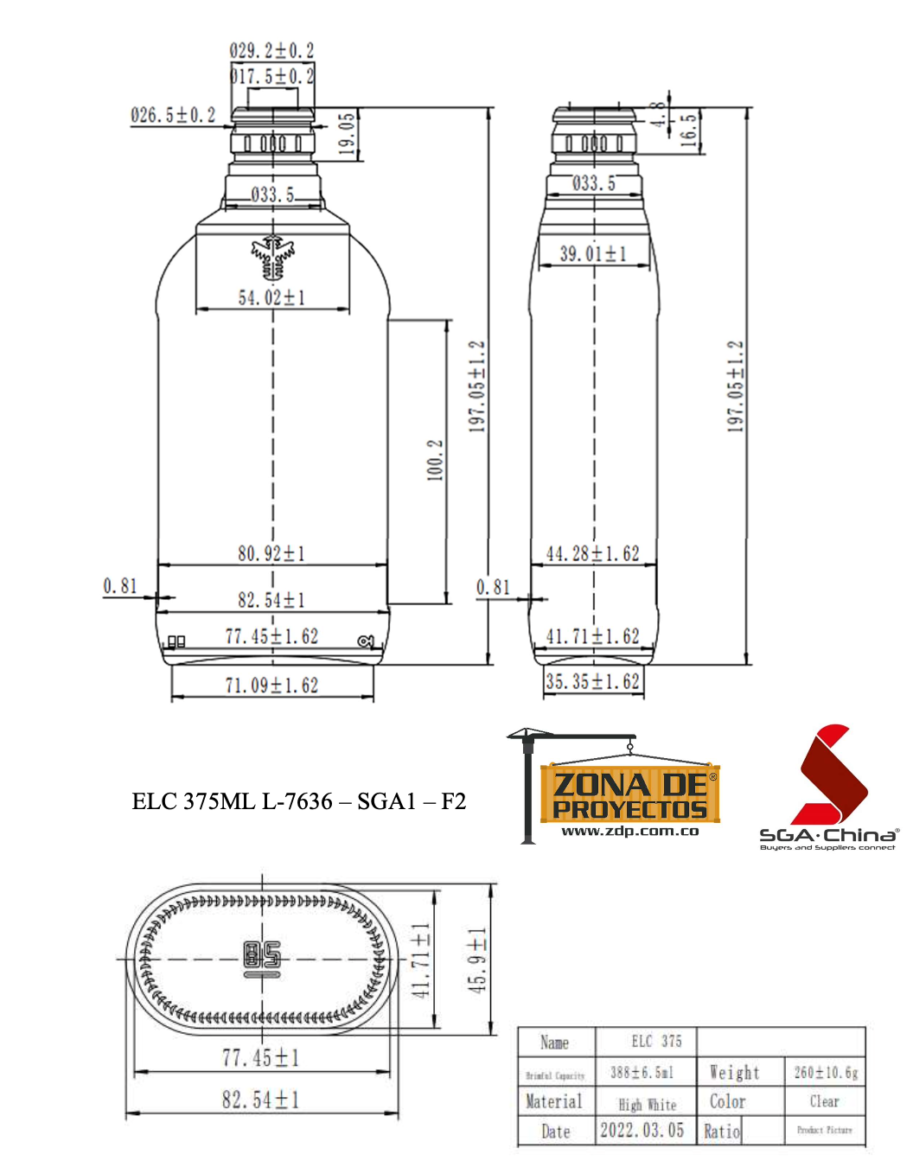

INVITACION ABIERTA No. 013 de 2022

MATERIAL | TEXTO BREVE | OBSERVACIÓN
145021 | ENVASE VIDRIO AGUARDIENTE NÉCTAR 375 ML | CUMPLE

